2022_10_data
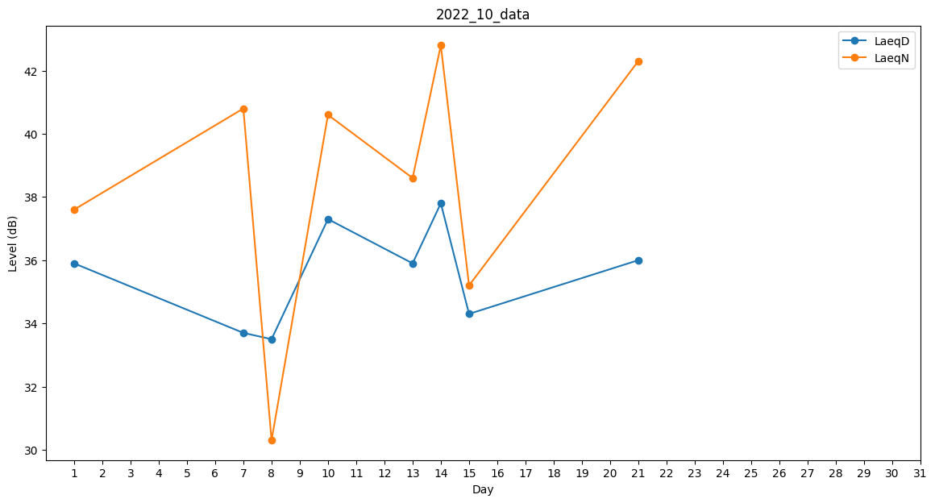
Day | LaeqD | LaeqN
1 | 35.9 | 37.6
2 | 23.5 | 0
3 | 42.2 | 0
4 | 32.5 | 0
5 | 0 | 0
6 | 0 | 0
7 | 33.7 | 40.8
8 | 33.5 | 30.3
9 | 0 | 32.9
10 | 37.3 | 40.6
11 | 0 | 0
12 | 32.5 | 0
13 | 35.9 | 38.6
14 | 37.8 | 42.8
15 | 34.3 | 35.2
16 | 31.3 | 0
17 | 29.4 | 0
18 | 0 | 0
19 | 32.1 | 0
20 | 0 | 39.8
21 | 36 | 42.3
22 | 0 | 0
23 | 0 | 0
24 | 0 | 0
25 | 23.5 | 0
26 | 0 | 0
27 | 0 | 0
28 | 0 | 0
29 | 29.5 | 0
30 | 29.1 | 0
31 | 0 | 0

